システムの背景と目的
要件定義書 |  | 第1章 | 要求概要 | 作成者 | 鳥居 | 作成日 | 2022-05-14
 |  | 1.1 | システムの背景と目的 | 修正者 |  | 修正日

 | 1 | システムの背景
 |  | 2021年末に発表された最新（2020年度）のデータでは、猫は1万9705頭で犬の殺処分数に対して猫は約５倍もの数が殺処分されている。
 |  | 年々減少しているが、1日におよそ65頭が殺処分されている計算で、けっして少ないとは言えない。
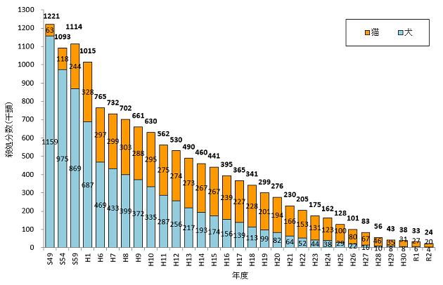

 | システム機能要件

 |  | また、殺処分数というのは、行政が発表する単なる数字にすぎず
 |  | 保護団体やボランティアが行政から引き取って、必死に殺処分を回避しているだけの現状である。
 |  | それによって、今度は引き取り過多になり、過剰な多頭飼育も増えてきてしまっている。
 |  | 行政施設が殺処分を行っていないというだけで、根本的な解決にはなっていない。
 |  | NPO法人や行政保護する環境はあるが個人に対して保護猫の情報を伝える手段が譲渡会などが主で、猫の詳細な情報を発信するプラットフォームがない。
 |  | また、法人や団体が数多くあり、各々がホームページなどで保護猫の情報を提示しているが情報が分散していてユーザーが目的の情報にたどり着きにくい

 | 2 | システムの目的
 |  | ・保護している猫の詳細な情報を発信するプラットフォームの提供および情報の統一
 |  | ・猫を譲渡したいNPO法人や行政と猫の飼育を考えている人をマッチングさせて、行き場のない猫を減らす
 |  | ・新規に猫を飼うのではなく、保護猫を家族にしたいという選択を広める

